Table 1
 |  |  |  |  |  | WELLHEAD SERVICE ORDER JOB ASSESSMENT MEETING(JAM) |  |  |  |  |  |  |  |  |  |  | DOC: JAM-00 Revision No.: 4 Revised Date April 2018 Page 1 of 3

 |  |  |  |  |  |  |  |  |  |  |  |  |  | FSO#
 |  |  |  |  |  |  |  |  |  |  |  |  |  | SO#

 |  | Descripción del Trabajo:
 |  | Cliente: |  |  |  |  |  |  |  | Pozo Nombre y Número:
 |  | Pedido por: |  |  |  |  |  |  |  | Localidad:
 |  | Teléfono: |  |  |  |  |  |  |  | Fecha de pedido: |  |  |  |  | Hora de pedido:
 |  | Company-Man: |  |  |  |  |  |  |  | Fecha pedida en locación: |  |  |  |  | Hora pedida en locación:
 |  | Equipo: |  |  |  |  |  |  |  | Organizado por:
 |  | País: |  |  |  |  |  |  |  | ATS preparado por:
 |  | Técnico #1: |  |  |  |  |  |  |  | Técnico #2:
 |  | INSTRUCCIONES: Complete todas las secciones del ATS (JSA) según el tipo de trabajo que se va a realizar y ponga iniciales en todos los ítems revisados.
 |  | 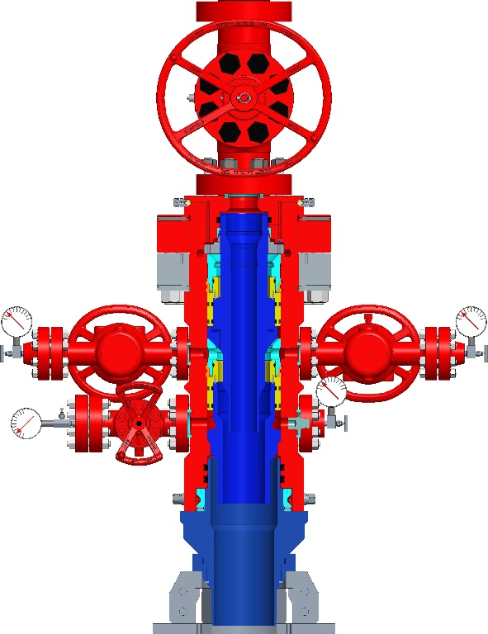 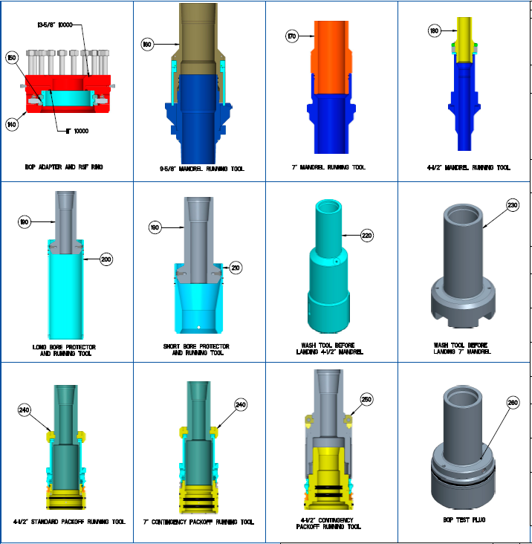
 |  |  | A. Se ha identificado y separado todo el equipo y repuestos necesarios para el trabajo?
 |  |  | B. Se ha revisado el procedimiento de instalación con los Técnicos de Campo?
 |  |  | C. Se ha realizado la reunión para analizar el ATS con los Técnicos de servicio?

 |  |  |  |  |  | WELLHEAD SERVICE ORDER JOB ASSESSMENT MEETING(JAM) |  |  |  |  |  |  |  |  |  |  | DOC: JAM-00 Revision No.: 4 Revised Date April 2018 Page 2 of 3

 |  | Cabezal Inferior: |  |  | Landing Mandrel 9 5/8” |  |  |  |  |  |  |  | Sales Order # |  |  |  |  | N/A
 |  | Tipo |  |  | Landing Mandrel 9 5/8” |  |  |  |  |  | Brida Superior (Medida y presión) |  | N/A
 |  | Prep Inferior (Medida y presión) |  |  | PIN XP BTC 36 lbs/ft |  |  |  |  |  | Salidas laterales (Medida y presión) |  | N/A
 |  | Pasaje Mínimo |  |  | 8.921” |  |  |  |  |  | Altura Total |  | 664mm
 |  | Alojamiento (Medida y Tipo) |  |  | CRS 5 KPSI ACME 11.875-2 RH |  |  |  |  |  | Placa Base |  | Partida

 |  | Cabezal Intermedio: |  |  | Seccion “A” Hibrido DMLX 11” 10k |  |  |  |  |  |  |  | Sales Order # |  |  |  |  | N/A
 |  | Tipo |  |  | 11” 10,000 PSI DMLX Unitized Wellhead System with Landing Mandrel |  |  |  |  |  | Brida Superior (Medida y presión) |  | 11” 10k
 |  | Prep Inferior (Medida y presión) |  |  | N/A |  |  |  |  |  | Salidas laterales (Medida y presión) |  | 2-1/16” 5K
 |  | Pasaje Mínimo |  |  | 7" |  |  |  |  |  | Altura Total |  | 1431 mm
 |  | Alojamiento (Medida y Tipo) |  |  | 690 mm Hombro de carga para intermedia |  |  |  |  |  | Casing Hanger (Medida y Tipo) |  | 7” TBL (26.0 lb/ft)
 |  | Casing (Peso y Grado) |  |  | N/A |  |  | 80% presión de colapso | N/A |  | Prep. Secundaria (Medida y Tipo) |  | N/A
 |  | Cabezal de producción: |  |  | Seccion “B” Hibrido DMLX 11” 10k |  |  |  |  |  |  |  | Sales Order # |  |  |  |  | N/A
 |  | Tipo |  |  | 11” 10,000 PSI CFB-T Unitized Wellhead System with Landing Mandrel |  |  |  |  |  | Brida Superior (Medida y presión) |  | 11” 10k
 |  | Prep Inferior (Medida y Presión) |  |  | N/A |  |  |  |  |  | Salidas laterales (Medida y presión) |  | 2 1/16” 10K
 |  | Pasaje Mínimo |  |  | 4.128” |  |  |  |  |  | Altura Total |  | N/A
 |  | Alojamiento (Medida y Tipo) |  |  | 320 mm Hombro de carga para aislación |  |  |  |  |  | Casing Hanger (Medida y Tipo) |  | 5” WDG 463 (21.4lb/ft) |  |  |  |  | BPV |  | 5” tipo H
 |  | Casing (Peso y Grado) |  |  | N/A |  |  | 80% presion de colapso | N/A |  | Prep. Secundaria (Medida y Tipo) |  | N/A
 |  | Terminacion: |  |  | Brida Doble Packoff – Spool – GV 15K |  |  |  |  |  |  |  | Sales Order # |  |  |  |  | N/A
 |  | Brida Adaptadora (Medida, Tipo y Presión) |  |  | 11” 10k x 5 1/8” 15k |  |  |  |  |  | Árbol “Run” (Medida, y Presión) |  | N/A
 |  | 1a Master Valve (Medida, Tipo y Presión) |  |  | 5 1/8” 15k |  |  |  |  |  | Árbol “Ala” (Medida, y Presión) |  | N/A
 |  | 2a Master Valve (Medida, Tipo y Presión) |  |  | N/A |  |  |  |  |  | TAS (Medida, Tipo y Presión) |  | N/A
 |  | Tubing Hanger (Medida, Tipo) |  |  | N/A |  |  | Rosca | N/A |  | BPV/TWC (Medida y Tipo) |  | N/A
 |  | Tubing (Peso y Grado) |  |  | N/A |  |  | Rosca | N/A |  | Presión prueba en baja |  | N/A

 |  |  |  |  |  | WELLHEAD SERVICE ORDER JOB ASSESSMENT MEETING(JAM) |  |  |  |  |  |  |  |  |  |  | DOC: JAM-00 Revision No.: 4 Revised Date April 2018 Page 3 of 3

 | Longitud: |  |  | N/A
 | Latitud: |  |  | N/A
 | Indicaciones para llegar al Pozo

 | LISTA de REPUESTOS
 | Part Number |  |  |  |  |  | Descripción |  |  |  |  | Preparado Por |  |  |  | Precio |  |  | Total

Liberación de Almacén (firma): Fecha: Técnico de Servicio (firma): Móvil #: Recepción de almacén al retorno a Base:

